Sheet1
datadog Sign In
※ メールアドレスで 14 日無料

※ 以下のインテグを利用
AWS
Docker
Tomcat
Apache

サインイン後、↑のプラグインインストール

docker dd-agent コマンドを参考 (ちょっと変更が必要) に、docker run | ※ 8126 が使われているエラーがでる場合 `lsof -i -P | grep "LISTEN"` で調べて process kill すれば OK
tomcat と link して稼働すれば JVM も観れる。

* metrics explorer で CPU リソースが見れる
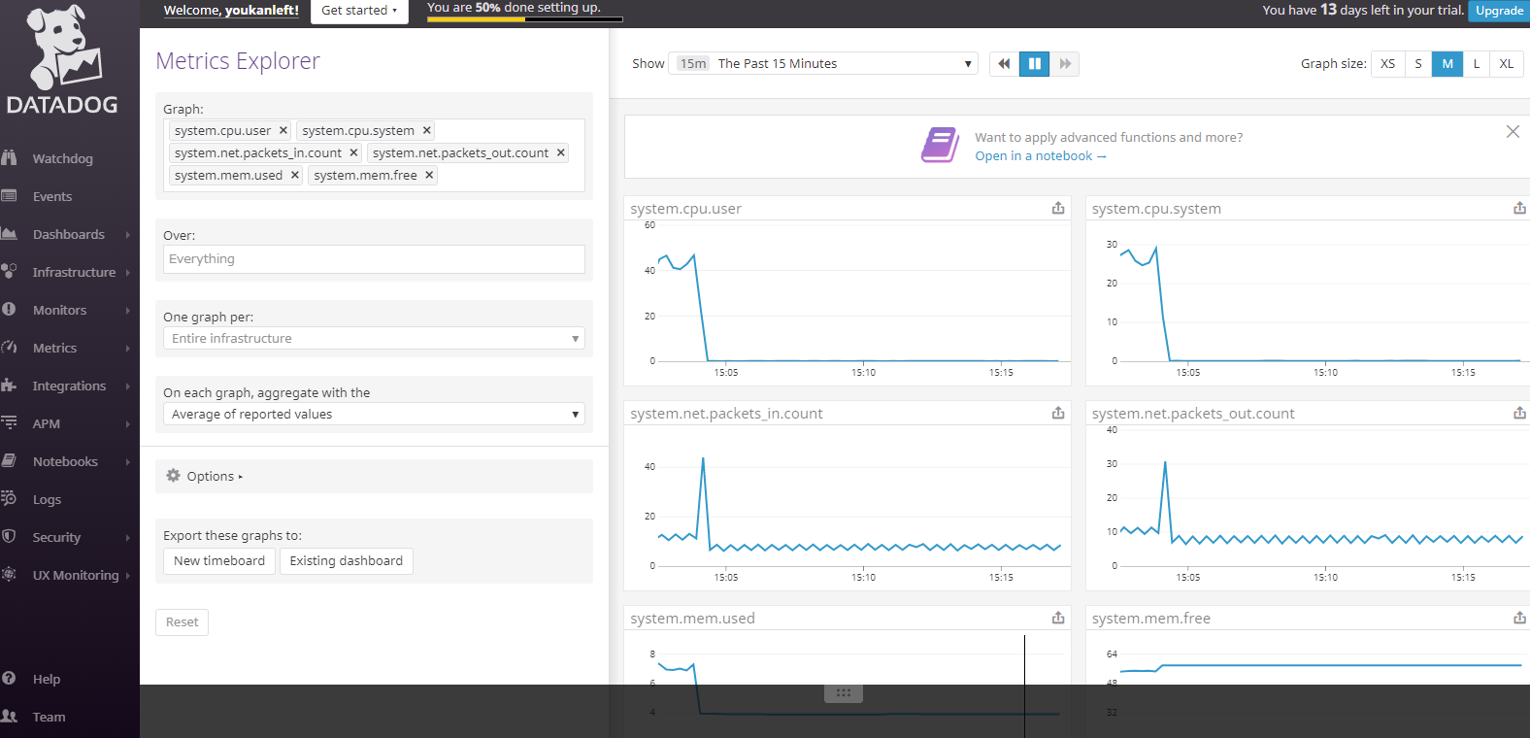

* APM trace でドリルダウン分析ができる

